指引
确定值得关注的缺陷

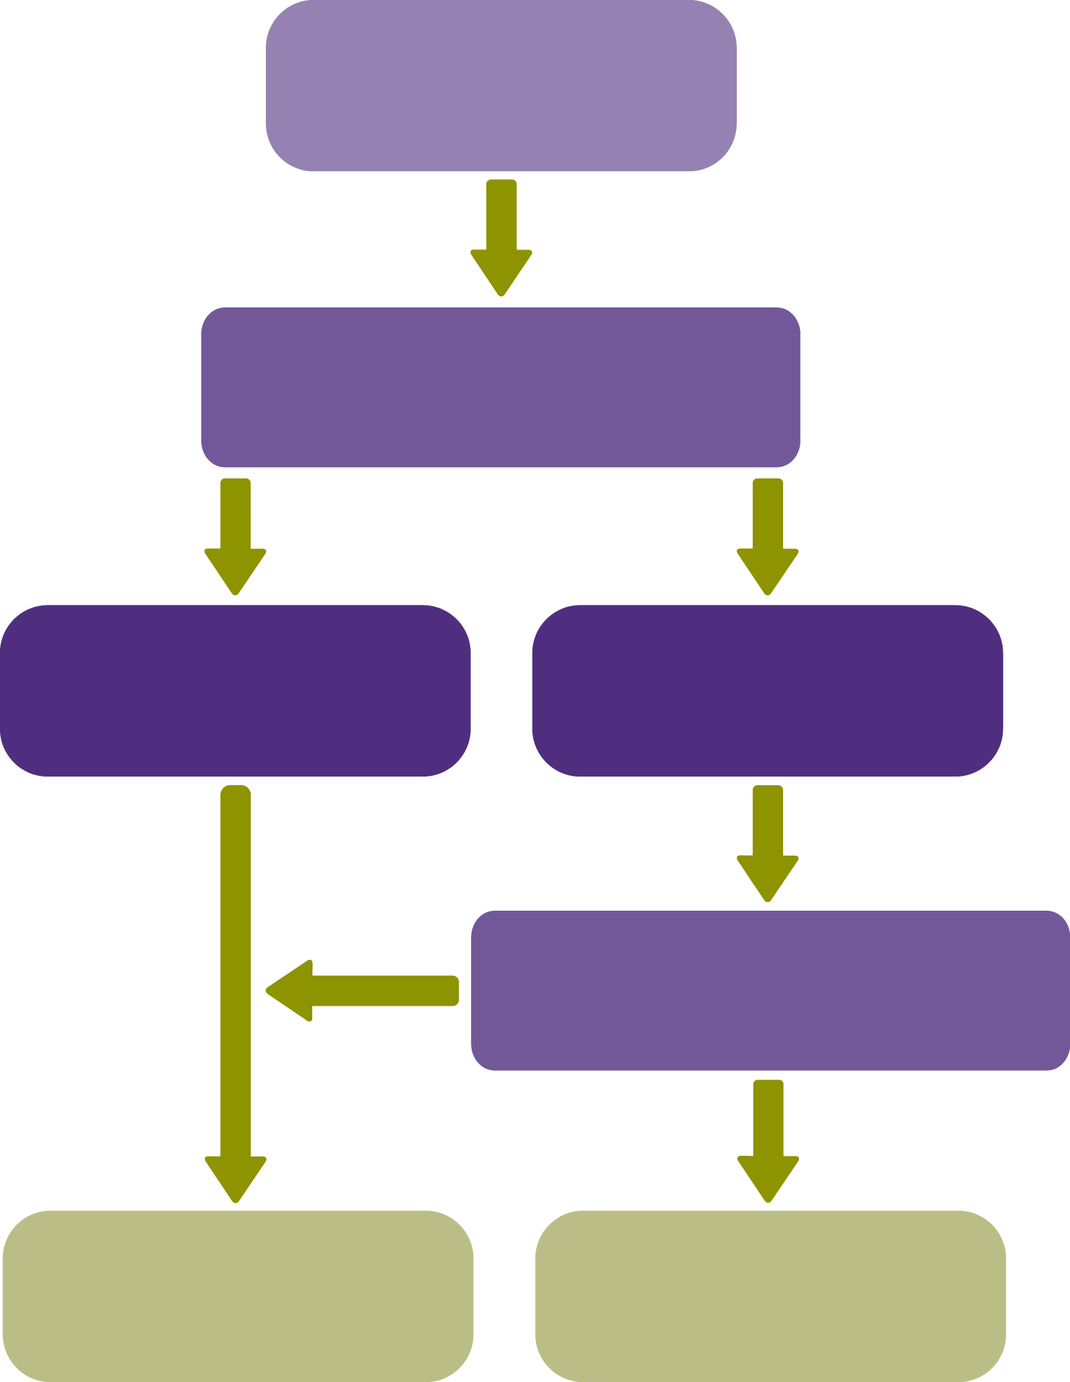
控制缺陷
是否值得治理层关注？
控制缺陷
值得关注的缺陷
否
是
值得关注的内部控制缺陷（值得关注的缺陷），是指根据项目组的职业判断，认为足够重要从而值得治理层关注的内部控制的一个缺陷或多个缺陷的组合。
一项控制缺陷单独可能对治理层并不足够重要以构成一项值得关注的缺陷。但是，影响同一交易类别、账户余额或披露、相关认定或内部控制的组成部分的控制缺陷组合可能增加错报风险，以至于达到导致存在值得关注的内部控制缺陷的程度。

 | 值得关注的缺陷的指标：
 | · 控制环境无效的证据(QRG 3 – 31)，例如：
 | - 与管理层经济利益相关的重大交易没有得到治理层适当审查；
 | - 识别出被审计单位内部控制未能防止的管理层舞弊（无论是否重大）；
 | - 管理层未能对以前已经沟通的值得关注的缺陷采取适当的纠正措施。
 | · 被审计单位风险评估流程无效的证据(QRG 3 – 32)，例如：
 | - 管理层未能识别出项目组预期被审计单位的风险评估流程应当识别出的重大错报风险；
 | - 管理层对已识别的特别风险应对无效 （例如，缺乏针对该风险的控制）；
 | - 被审计单位未建立通常预期应当建立的风险评估流程；
 | · 实施审计程序发现被审计单位的内部控制未能防止或发现并纠正的错报；
 | · 重述以前期间已发布的财务报表，以更正由于舞弊或错误导致的重大错报；
 | · 管理层无力监督财务报表的编制的证据。

 | 在确定值得关注的缺陷时的考虑因素
 | · 控制缺陷导致本期财务报表或未来期间财务报表发生错报的可能性；
 | · 相关资产或负债易于发生舞弊或损失的可能性；
 | · 在确定估计金额时的主观性、复杂性或涉及判断的范围，如公允价值会计估计；
 | · 受控制缺陷影响的财务报表金额；
 | · 受控制缺陷影响的账户余额或交易类别（本期或未来期间预期）已经或可能发生的业务数量；
 | · 控制对财务报告流程的重要性，如：
 | - 一般监督控制，如与管理层的监督相关的控制；
 | - 对防止和发现舞弊的控制；
 | - 对选择和应用重大会计政策的控制；
 | - 对重大关联交易的控制；
 | - 对超出被审计单位正常经营过程的重大交易的控制；
 | - 对财务报表结账和编制流程的控制，包括对非标准会计分录或其他调整的控制；
 | · 发现的由于控制缺陷导致的例外事项的原因与频率；
 | · 控制的精确程度(QRG 3 – 30A)，以及内部控制之间的相互影响或关系；
 | · 内部控制中某一缺陷与其他缺陷的相互影响。

